Projet Overview
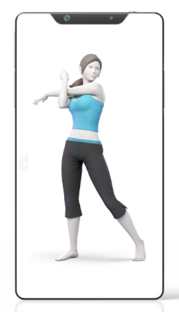
Projektname: Relaxing App
Beschreibung: Produktives entspannen
Logo:

